Лист1
4 | 3 | 3 | 4
-4 | -3 | -6 | 0
2 | 2 | 5 | 2
1 | 0 | 0 | 0

D= | 30

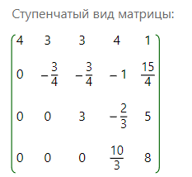
4*x1 + 3*x2+ 3*x3 + 4*x4 = 1
(-4*X1 -3*X2 -6*X3 = 2
2*x1 + 2*x2+ 5*x3 + 2*x4 = 3
1*x1 = 4

 |  |  |  |  |  |  |  |  | (e2, h1) | -6.0811183182
x1 = | 4 |  |  |  |  |  |  |  | (e3,h1) | 5.2325901808
x2 = | -10.4 |  |  |  |  |  |  |  | (e3,h2) | -2.4851968059
х3= | 2.2 |  |  |  |  |  |  |  | (e4,h1) | 0.56568542495
х4= | 2.4 |  |  |  |  |  |  |  | (e4,h2) | -0.11426192211
 |  |  |  |  |  |  |  |  | (e4,h3) | -0.67033026619
 |  |  |  |  |  |  |  |  |  |  | ||g2|| | 4.9010203019
 |  |  |  |  |  |  |  |  |  |  | ||g3|| | 1.8557469752
 |  |  |  |  |  |  |  |  |  |  | ||g4|| | 0.46647781018

 |  |  |  |  |  |  |  |  | g2 = | -0.56 | -0.42 | -3.42 | 3.44
 |  |  |  |  |  |  |  |  | g3= | -1.2439633639 | -0.4329725229 | 1.0457951707 | 0.78434637802
 |  |  |  |  |  |  |  |  | g4= | 0.21760154739 | -0.40618955513 | 0.058027079304 | 0.043520309478
||e1|| | 7.0710678119 |  | h1 | 0.56568542495 | 0.42426406871 | 0.42426406871 | 0.56568542495
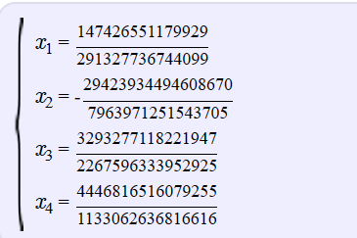
||e2|| | 7.8102496759 |  | h2 | -0.11426192211 | -0.085696441583 | -0.69781388146 | 0.70189466439
||e3|| | 6.0827625303 |  | h3 | -0.67033026619 | -0.23331441661 | 0.56354405243 | 0.42265803932
||e4|| | 1 |  | h4 | 0.46647781018 | -0.870758579 | 0.12439408271 | 0.093295562036
 |  |  |  |  |  |  |  |  |  |  |  |  |  | 8. det | 1

 |  | x1 = | 4 |  | 0.56568542495 | -0.11426192211 | -0.67033026619 | 0.46647781018
 |  | x2= |  |  | 0.42426406871 | -0.085696441583 | -0.23331441661 | -0.870758579
 |  | x3= |  |  | 0.42426406871 | -0.69781388146 | 0.56354405243 | 0.12439408271
 |  | x4= |  |  | 0.56568542495 | 0.70189466439 | 0.42265803932 | 0.093295562036

